Blad1
Format aanleveren weeggegevens

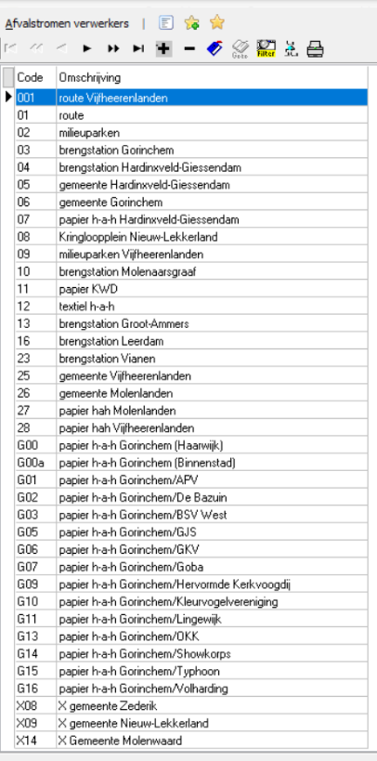
Datum | Kenteken | Hoeveelheid (gewicht in kg) | Afvalstroomnummer | Afvalnaam | Weegbonnummer | Herkomstlocatie | Aantal containers
dd-mm-jjjj |  |  |  |  |  | Code volgens bijgevoegde lijst

